Sheet1
BỘ GIÁO DỤC VÀ ĐÀO TẠO |  |  | CỘNG HOÀ XÃ HỘI CHỦ NGHĨA VIỆT NAM
TRƯỜNG ĐẠI HỌC BÌNH DƯƠNG |  |  | Độc lập - Tự do - Hạnh phúc
 |  |  | Bình Dương, ngày 03 tháng 12 năm 2018

PHIẾU ĐÁNH GIÁ KẾT QUẢ RÈN LUYỆN CỦA SINH VIÊN
Học kỳ: I; Năm học: 2018 – 2019
Họ và Tên: Nguyễn Thành Trung; Ngày sinh: 14/12/1999; MSSV: 17050042.
Lớp: 20TH01; Ngành: Công nghệ Thông tin; Niên khóa: 2017 - 2021

STT | TIÊU CHÍ ĐÁNH GIÁ | ĐIỂM TỐI ĐA | SINH VIÊN TỰ ĐÁNH GIÁ | CVHT/GVCN | KHOA/PHÂN HIỆU ĐÁNH GIÁ
 |  |  |  | LỚP ĐÁNH GIÁ
1 | Tiêu chí 1: Đánh giá về ý thức trong học tập | 20
1.1. | Thái độ học tập | 4 | 4
1.2. | Ý thức và thái độ tham gia các câu lạc bộ học thuật, học nhóm, các hoạt động học thuật | 6 | 6
1.3. | Ý thức và thái độ tham gia các cuộc thi học thuật, nghiên cứu khoa học | 2 | 2
1.4. | Tinh thần vượt khó, vươn lên trong học tập | 2 | 2
1.5. | Kết quả học tập | 6 | 6
2 | Tiêu chí 2: Đánh giá về ý thức chấp hành nội quy, quy chế trong nhà trường | 25
2.1. | Đánh giá về ý thức của sinh viên trong việc chấp hành nội quy, quy định của nhà trường | 10 | 10
2.2. | Tham dự đầy đủ tuần lễ sinh hoạt chính trị đầu khóa, các buổi báo cáo chính trị chuyên đề, các sự kiện chính do trường tổ chức | 5 | 5
2.3. | Đóng học phí và bảo hiểm bắt buộc đầy đủ, đúng hạn | 4 | 4
2.4. | Tham gia đầy đủ các cuộc khảo sát hàng năm theo quy định | 6 | 6
3 | Tiêu chí 3: Đánh giá ý thức tham gia các hoạt động chính trị, xã hội, văn hóa, văn nghệ, thể thao, phòng chống tội phạm và các tệ nạn xã hội | 25
3.1. | Đánh giá ý thức và hiệu quả tham gia các hoạt động rèn luyện về chính trị, xã hội, văn hóa, văn nghệ, thể thao | 10 | 10
3.2. | Tham gia các hoạt động tuyên truyền, phòng chống tội phạm và các tệ nạn xã hội | 3 | 1
3.3. | Đánh giá kết quả tham gia các hoạt động | 12 | 8
4 | Tiêu chí 4: Đánh giá về ý thức công dân trong quan hệ cộng đồng | 20
4.1. | Chấp hành và tham gia tuyên truyền các chủ trương của Đảng, chính sách, pháp luật của Nhà nước | 4 | 4
4.2. | Ý thức tham gia các hoạt động công ích, tình nguyện, công tác xã hội | 8 | 8
4.3. | Có tinh thần chia sẽ, giúp đỡ bạn bè, người gặp khó khăn, hoạn nạn | 8 | 8
4.4. | Điểm thưởng (điểm cộng thêm) | 5 | 0
5 | Tiêu chí 5: Đánh giá về kết quả tham gia phụ trách lớp học, các đoàn thể, tổ chức khác trong trường hoặc đạt thành tích đặc biệt trong học tập và rèn luyện | 10
5.1. | Ý thức, thái độ, mức độ hoàn thành nhiệm vụ đối với sinh viên được phân công quản lý lớp, các tổ chức Đảng, Đoàn Thanh niên, Hội Sinh viên và các tổ chức khác trong trường |  | 5
8 | Các thành tích đặc biệt trong học tập, rèn luyện (điểm cộng thêm – Lớp và Hội đồng cấp trường đánh giá) | 10
7 | Điểm trừ (Hội đồng cấp trường đánh giá)
8 | Tổng điểm |  | 89 | 0 | 0

 | Ghi chú: Điểm rèn luyện là tổng của 5 mục đánh giá trên và điểm thưởng nếu vượt quá 100 thì làm tròn bằng 100.
 | KẾT LUẬN ĐÁNH GIÁ CỦA LỚP

 | Điểm rèn luyện:……………..Ghi bằng chữ:……………………………………………
 | Xếp loại rèn luyện:………………………………………………………………………..
 |  |  | …………, ngày ……tháng……năm 20…...
LỚP TRƯỞNG |  |  | CVHT/GVCN (Trợ lý sinh viên)
(ký và ghi rõ họ tên) |  |  | (ký và ghi rõ họ tên)

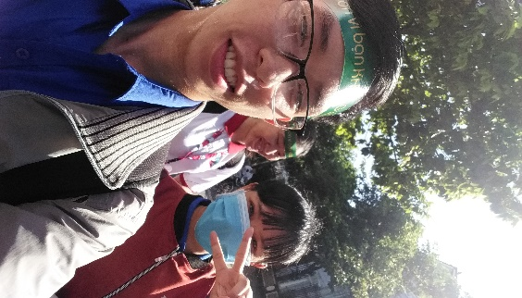
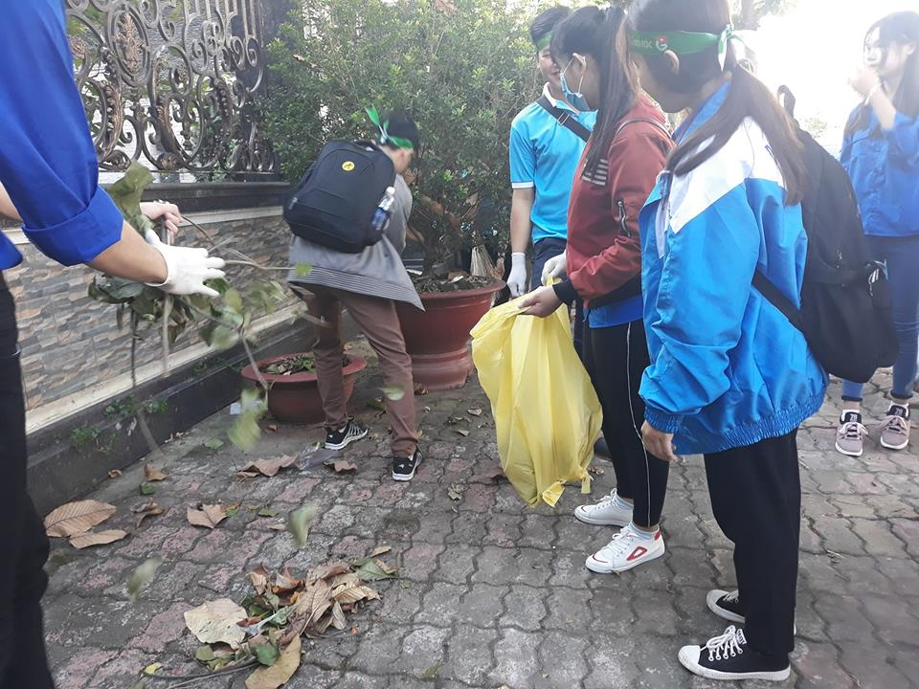
MINH CHỨNG
1 | Hoạt động tình nguyện 'Vì môi trường' của đội ctxh
!!!!
!!!!

2 | Tham gia buổi INFORMATION DAY chương trình Erasmus+ và Triển khai tuyển sinh cho năm 2019
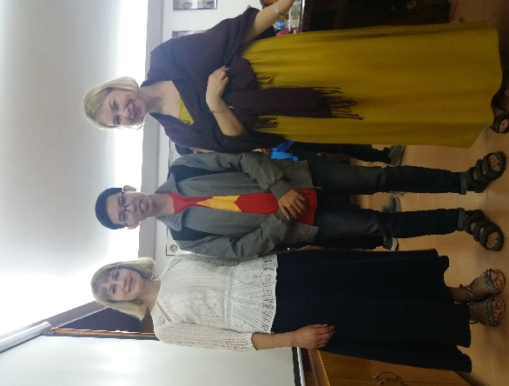
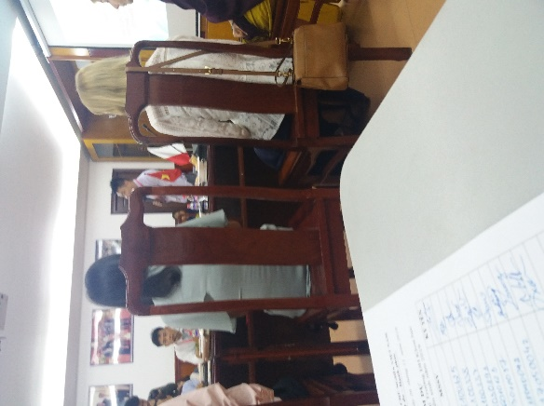
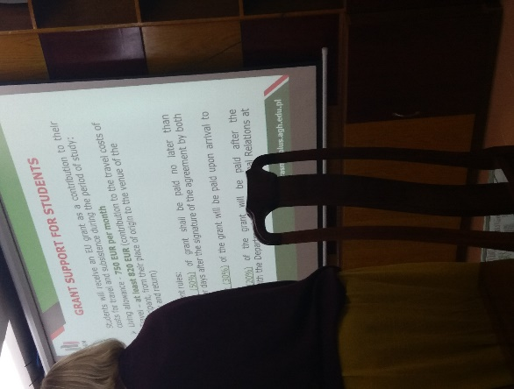
!!!!

3 | Tham gia cuộc thi Olympic tiếng Anh lần I BDU năm học 2018-2019
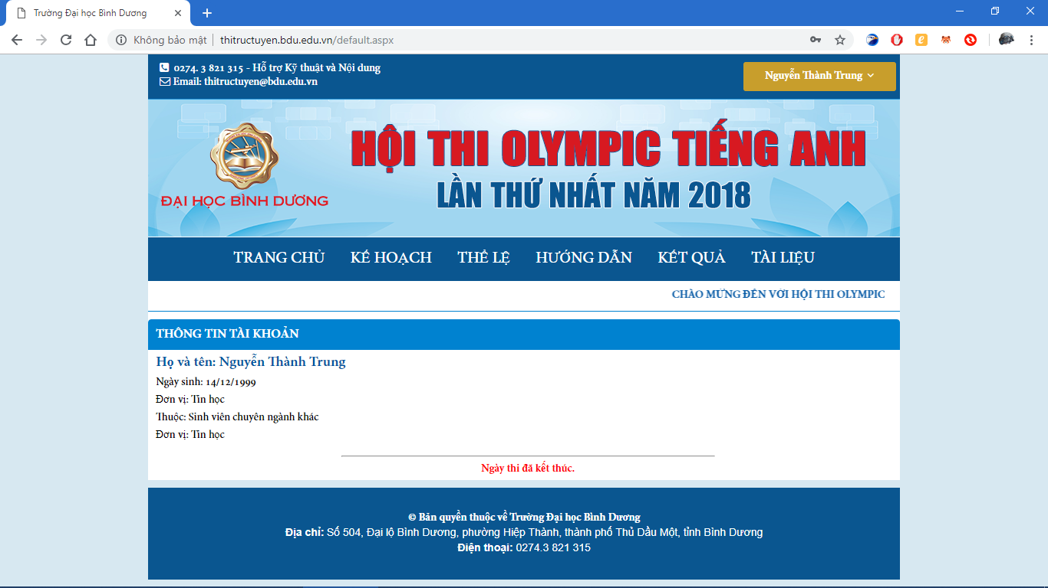

4 | Tham gia cuộc thi 'Rung Chuông Vàng' - được nhận phiếu Hồng vào vòng 2
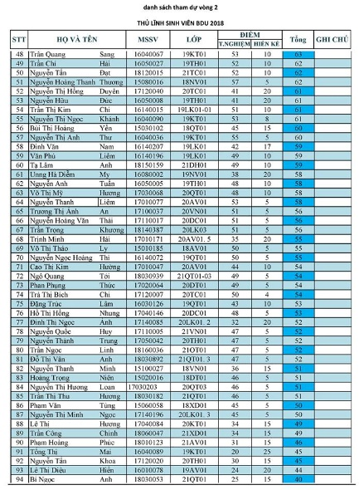
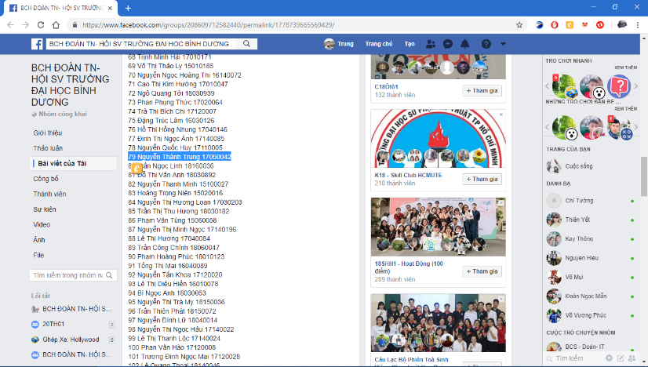
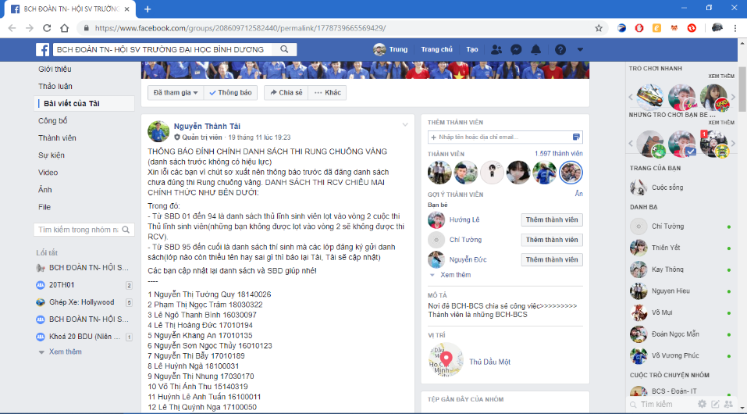

5 | Tham gia chương trình Giao lưu gặp mặt nhân vật lịch sử với chủ đề “Ngọn lửa không bao giờ tắt”
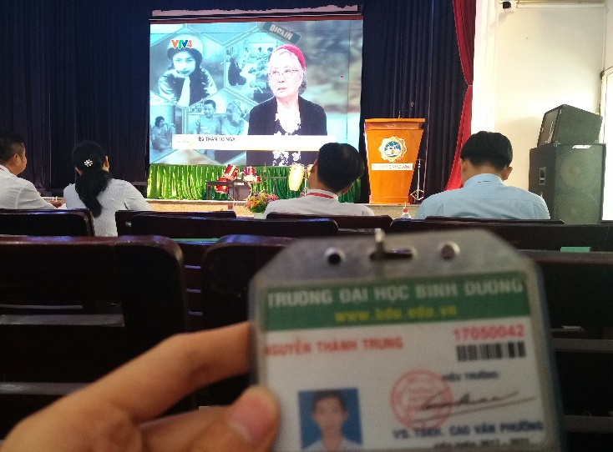
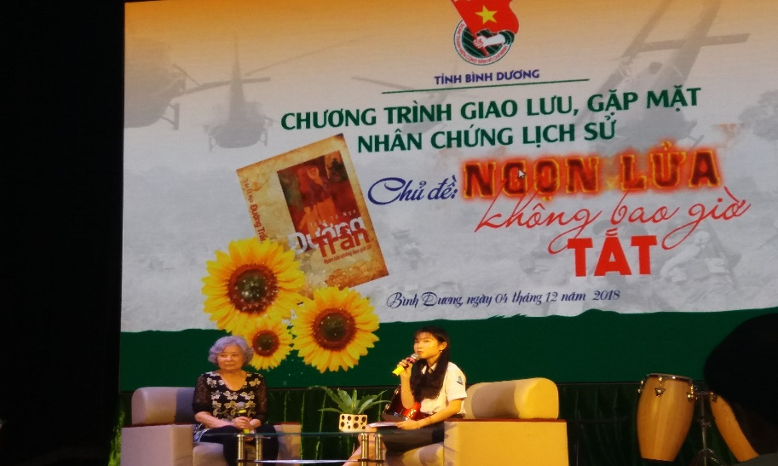

6 | Tham gia chương trình sinh hoạt kỹ năng 'Anh em một nhà'
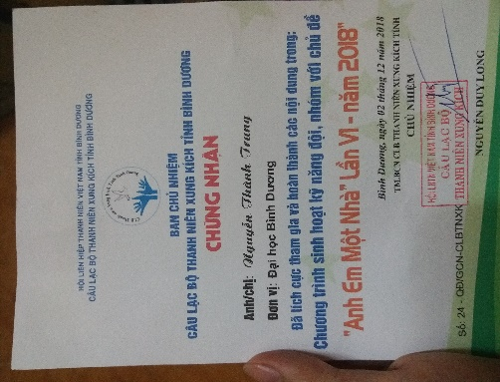

7 | Tham gia Lễ tưởng niệm 60 năm 'Ngày Phú Lợi căm thù'
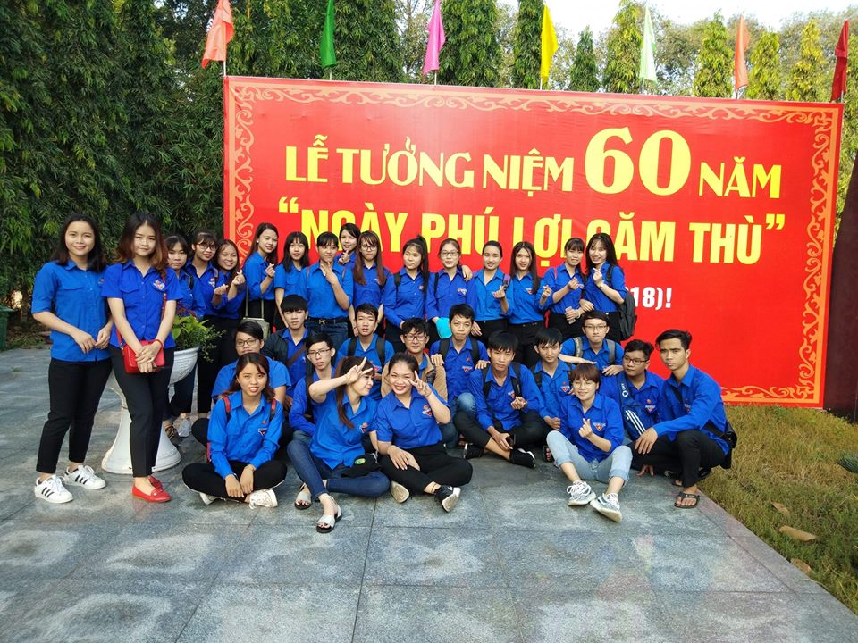

!!!!

8 | Tham gia like Ủng hộ nhóm chuyên Anh
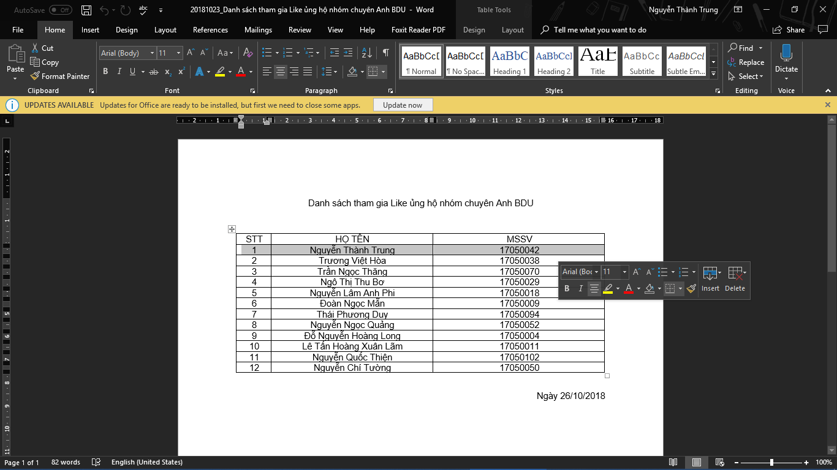

9 | Tham gia nhảy dân vũ chào đón ngày 20 - 11
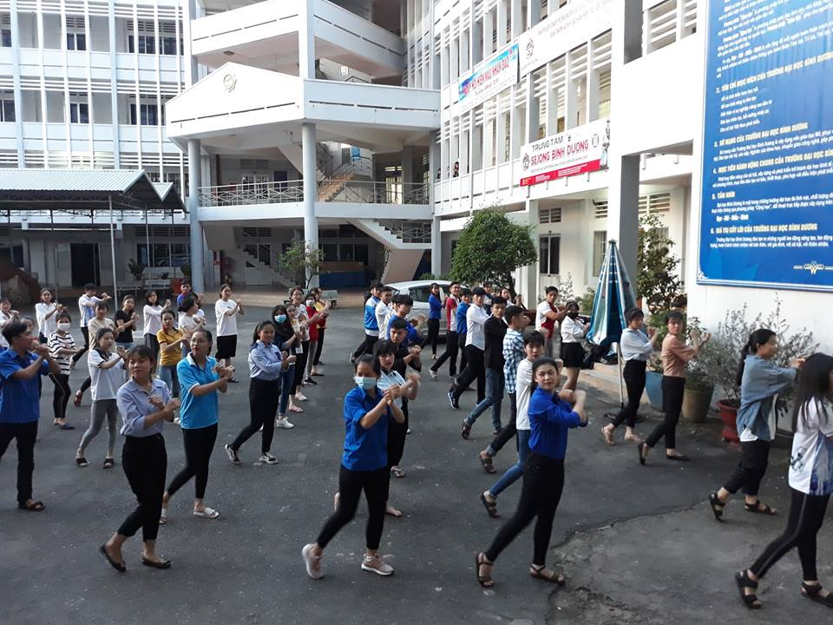

!!!!

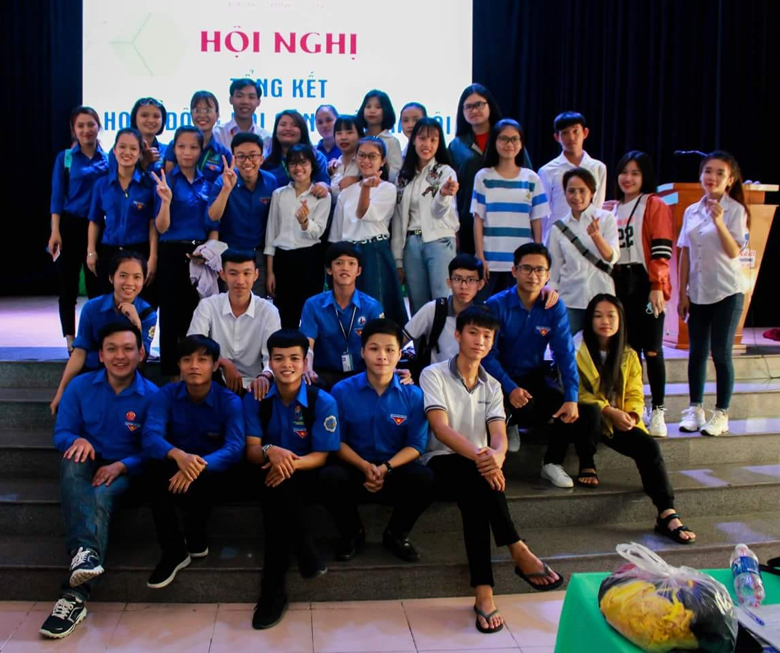
10 | Thành viên Nhóm 3 - Đội công tác xã hội BDU

!!!!

11 | Thành viên câu lạc bộ Võ thuật - MAC




